Início
Sistemas JS
 | FLUXO DE CAIXA EMPRESARIAL

Cadastros
Relatórios
Gráficos
Empresa
Lojas educandoWeb LTDA

Plano de contas de entrada - Nível 1
Fluxo de caixa e resultado mensal
Dashboard Financeiro - Posição atual
Plano de contas de entrada - Nível 2
Detalhamento da receita
Dashboard Financeiro - Posição mensal
Responsável
Victor Von

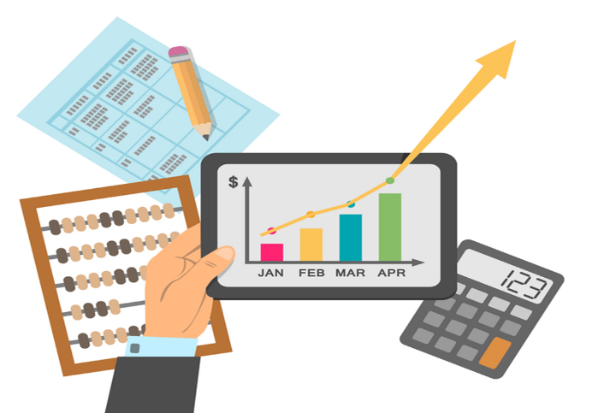
Plano de saída - Nível 1
Detalhamento da despesa

Plano de saída - Nível 2
Contas a pagar

Registros das entradas de caixa
Contas a receber

Registros de saída de caixa
Contas vencidas a receber

PCEntradasN1
Sistemas JS
 | Plano de contas de entrada - Nível 1
Início
Plano de contas de entrada nível 1
Nível 1
Empréstimos de curto prazo
Financiamento de longo prazo
Receitas Financeiras
Venda de ativos
Venda de mercadorias
Doações

PCEntradasN2
Sistemas JS
 |  |  |  | Plano de contas de entrada - Nível 2
Início
Plano de contas de entrada - nível 2
Nível 1 | Nível 2
Empréstimos de curto prazo | Empréstimo de capital de giro | Financiamento de longo prazo | Eletrodomésticos
Receitas financeiras | Juros sobre aplicações
Venda de ativos | Mobiliário próprio
Venda de mercadorias | Eletrodomésticos
Venda de mercadorias | Informática
Venda de mercadorias | Livros
Venda de mercadorias | Móveis
Venda de mercadorias | Som e imagem
Financiamento de longo prazo | Geral

PCSaídasN1
Sistemas JS
 | Plano de contas de saída - Nível 1
Início
Plano de contas de saída - nível 1
Nível 1
Compras de mercadorias
Despesas administrativas
Despesas comerciais
Despesas financeiras
Impostos de renda
Impostos sobre as vendas

PCSaídasN2
Sistemas JS
 |  | Plano de contas de saídas - Nível 2
Início
Plano de contas de saídas - nível 2
Nível 1 | Nível 2
Compras de mercadorias | Eletrodomésticos
Compras de mercadorias | Informática
Compras de mercadorias | Livros
Compras de mercadorias | Som e imagem
Compras de mercadorias | Vestuário
Despesas administrativas | Comunicação - Internet e telefonia
Despesas administrativas | Energia elétrica
Despesas comerciais | Encargos sobre os salários dos vendedores
Despesas comerciais | Salários dos vendedores
Despesas financeiras | Juros sobre empréstimos
Despesas financeiras | IR sobre o lucro presumido

RegistroEntradas
Sistemas JS
 |  |  |  |  |  | Registros de entradas
Início

Data do Caixa Realizado | Data da Competência | Data do Caixa Previsto | Conta Nível 1 | Conta Nível 2 | Histórico | Valor
2018-02-15 | 2018-02-15 | 2018-02-15 | Financiamento de longo prazo | Mobiliário próprio | NF001 | R$ 500.00
2019-03-06 | 2019-01-01 | 2019-01-31 | Venda de mercadorias | Som e imagem | NF773 | R$ 823.00
2019-01-02 | 2019-01-02 | 2019-01-02 | Venda de mercadorias | Livros | NF2639 | R$ 2,689.00
2019-03-11 | 2019-01-02 | 2019-02-01 | Venda de mercadorias | Móveis | NF-16 | R$ 34.00

RegistroSaidas
Sistemas JS
 |  |  |  |  |  | Registros de saídas
Início

Data do Caixa Realizado | Data da Competência | Data do Caixa Previsto | Conta Nível 1 | Conta Nível 2 | Histórico | Valor
2018-02-16 | 2018-02-16 | 2018-02-16 | Despesas administrativas | Energia elétrica | NF1234 | R$ 250.00
2019-03-07 | 2019-01-01 | 2019-01-31 | Compras de mercadorias | Eletrodomésticos | NF2187 | R$ 987.00
2019-01-31 | 2019-01-01 | 2019-01-31 | Despesas comerciais | Encargos sobre os salários dos vendedores |  | R$ 4,615.20
2019-01-31 | 2019-01-01 | 2019-01-31 | Despesas comerciais | Salários dos vendedores |  | R$ 15,384.00

FluxoDeCaixaConsolidado
Sistemas JS
FLUXO DE CAIXA E RESULTADO MENSAL
Início

DetalhamentoDaReceita
Sistemas JS
Detalhamento da receita
Início

DetalhamentoDaDespesa
Sistemas JS
Detalhamento da despesa
Início

ContasAPagar
Sistemas JS
Contas a pagar
Início

ContasAReceber
Sistemas JS
Contas a receber
Início

ContasVencidasAReceber
Sistemas JS
Contas vencidas a receber
Início

Dashboard1
Sistemas JS
Dashboard 1
Início

Dashboard2
Sistemas JS
Dashboard 2
Início

